LB2_1-1
Address-Range ISP: 160.160.250.0/24 --> Unterteilen Sie den Range in 2 gleichgrosse Subnetze |  |  |  |  |  |  |  |  |  |  |  |  |  |  |  |  |  |  |  |  |  |  |  |  |  |  |  |  |  |  |  |  |  |  |  |  | Anzahl Hostbits | Anzahl Hosts
1. Netzwerk |  | 160 |  |  |  |  |  |  |  | . | 160 |  |  |  |  |  |  |  | . | 250 |  |  |  |  |  |  |  | . | 0 |  |  |  |  |  |  |  | 7 | 128

 |  | 128 | 64 | 32 | 16 | 8 | 4 | 2 | 1 |  | 128 | 64 | 32 | 16 | 8 | 4 | 2 | 1 |  | 128 | 64 | 32 | 16 | 8 | 4 | 2 | 1 |  | 128 | 64 | 32 | 16 | 8 | 4 | 2 | 1
Address: | 160.160.250.0/25 | 1 | 0 | 1 | 0 | 0 | 0 | 0 | 0 | . | 1 | 0 | 1 | 0 | 0 | 0 | 0 | 0 | . | 1 | 1 | 1 | 1 | 1 | 0 | 1 | 0 | . | 0 | 0 | 0 | 0 | 0 | 0 | 0 | 0
Netmask: | 255.255.255.0 | 1 | 1 | 1 | 1 | 1 | 1 | 1 | 1 | . | 1 | 1 | 1 | 1 | 1 | 1 | 1 | 1 | . | 1 | 1 | 1 | 1 | 1 | 1 | 1 | 1 | . | 0 | 0 | 0 | 0 | 0 | 0 | 0 | 0
New Netm. | 255.255.255.128 | 1 | 1 | 1 | 1 | 1 | 1 | 1 | 1 | . | 1 | 1 | 1 | 1 | 1 | 1 | 1 | 1 | . | 1 | 1 | 1 | 1 | 1 | 1 | 1 | 1 | . | 1 | 0 | 0 | 0 | 0 | 0 | 0 | 0
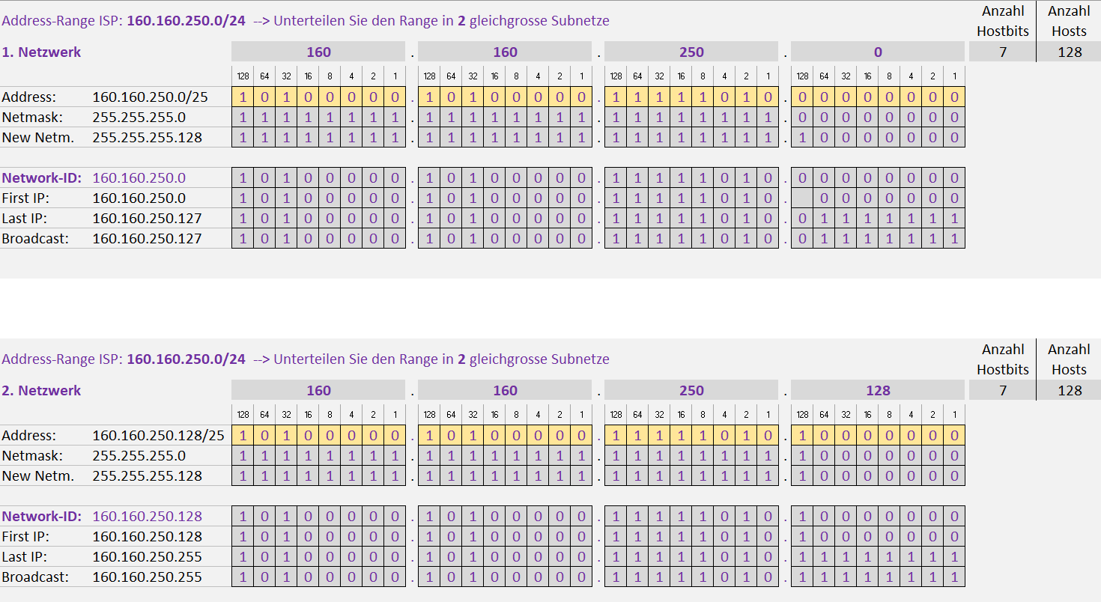
Network-ID: | 160.160.250.0 | 1 | 0 | 1 | 0 | 0 | 0 | 0 | 0 | . | 1 | 0 | 1 | 0 | 0 | 0 | 0 | 0 | . | 1 | 1 | 1 | 1 | 1 | 0 | 1 | 0 | . | 0 | 0 | 0 | 0 | 0 | 0 | 0 | 0
First IP: | 160.160.250.0 | 1 | 0 | 1 | 0 | 0 | 0 | 0 | 0 | . | 1 | 0 | 1 | 0 | 0 | 0 | 0 | 0 | . | 1 | 1 | 1 | 1 | 1 | 0 | 1 | 0 | . |  | 0 | 0 | 0 | 0 | 0 | 0 | 0
Last IP: | 160.160.250.127 | 1 | 0 | 1 | 0 | 0 | 0 | 0 | 0 | . | 1 | 0 | 1 | 0 | 0 | 0 | 0 | 0 | . | 1 | 1 | 1 | 1 | 1 | 0 | 1 | 0 | . | 0 | 1 | 1 | 1 | 1 | 1 | 1 | 1
Broadcast: | 160.160.250.127 | 1 | 0 | 1 | 0 | 0 | 0 | 0 | 0 | . | 1 | 0 | 1 | 0 | 0 | 0 | 0 | 0 | . | 1 | 1 | 1 | 1 | 1 | 0 | 1 | 0 | . | 0 | 1 | 1 | 1 | 1 | 1 | 1 | 1

Address-Range ISP: 160.160.250.0/24 --> Unterteilen Sie den Range in 2 gleichgrosse Subnetze |  |  |  |  |  |  |  |  |  |  |  |  |  |  |  |  |  |  |  |  |  |  |  |  |  |  |  |  |  |  |  |  |  |  |  |  | Anzahl Hostbits | Anzahl Hosts
2. Netzwerk |  | 160 |  |  |  |  |  |  |  | . | 160 |  |  |  |  |  |  |  | . | 250 |  |  |  |  |  |  |  | . | 128 |  |  |  |  |  |  |  | 7 | 128

 |  | 128 | 64 | 32 | 16 | 8 | 4 | 2 | 1 |  | 128 | 64 | 32 | 16 | 8 | 4 | 2 | 1 |  | 128 | 64 | 32 | 16 | 8 | 4 | 2 | 1 |  | 128 | 64 | 32 | 16 | 8 | 4 | 2 | 1
Address: | 160.160.250.128/25 | 1 | 0 | 1 | 0 | 0 | 0 | 0 | 0 | . | 1 | 0 | 1 | 0 | 0 | 0 | 0 | 0 | . | 1 | 1 | 1 | 1 | 1 | 0 | 1 | 0 | . | 1 | 0 | 0 | 0 | 0 | 0 | 0 | 0
Netmask: | 255.255.255.0 | 1 | 1 | 1 | 1 | 1 | 1 | 1 | 1 | . | 1 | 1 | 1 | 1 | 1 | 1 | 1 | 1 | . | 1 | 1 | 1 | 1 | 1 | 1 | 1 | 1 | . | 1 | 0 | 0 | 0 | 0 | 0 | 0 | 0
New Netm. | 255.255.255.128 | 1 | 1 | 1 | 1 | 1 | 1 | 1 | 1 | . | 1 | 1 | 1 | 1 | 1 | 1 | 1 | 1 | . | 1 | 1 | 1 | 1 | 1 | 1 | 1 | 1 | . | 1 | 0 | 0 | 0 | 0 | 0 | 0 | 0

Network-ID: | 160.160.250.128 | 1 | 0 | 1 | 0 | 0 | 0 | 0 | 0 | . | 1 | 0 | 1 | 0 | 0 | 0 | 0 | 0 | . | 1 | 1 | 1 | 1 | 1 | 0 | 1 | 0 | . | 1 | 0 | 0 | 0 | 0 | 0 | 0 | 0
First IP: | 160.160.250.128 | 1 | 0 | 1 | 0 | 0 | 0 | 0 | 0 | . | 1 | 0 | 1 | 0 | 0 | 0 | 0 | 0 | . | 1 | 1 | 1 | 1 | 1 | 0 | 1 | 0 | . | 1 | 0 | 0 | 0 | 0 | 0 | 0 | 0
Last IP: | 160.160.250.255 | 1 | 0 | 1 | 0 | 0 | 0 | 0 | 0 | . | 1 | 0 | 1 | 0 | 0 | 0 | 0 | 0 | . | 1 | 1 | 1 | 1 | 1 | 0 | 1 | 0 | . | 1 | 1 | 1 | 1 | 1 | 1 | 1 | 1
Broadcast: | 160.160.250.255 | 1 | 0 | 1 | 0 | 0 | 0 | 0 | 0 | . | 1 | 0 | 1 | 0 | 0 | 0 | 0 | 0 | . | 1 | 1 | 1 | 1 | 1 | 0 | 1 | 0 | . | 1 | 1 | 1 | 1 | 1 | 1 | 1 | 1

